ボタン配置
ボタン配置

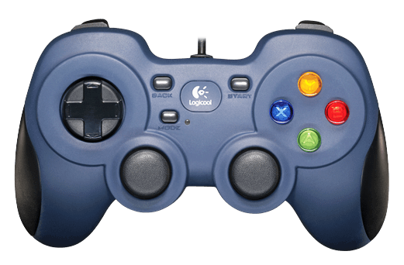

ボタン名 | アクション | その他
A | ジャンプ | 決定
B | しゃがむ※ダッシュ中スライディング | キャンセル
X | 攻撃：脚
Y
RB | 近接攻撃：右腕
LB | 近接攻撃：左腕
RT | 射撃攻撃：右腕※長押しで連射可能
LT | 射撃攻撃：左腕※長押しで連射可能
R3
L3 | ダッジュ
Rスティック | カメラ操作：視点移動
Lスティック | 移動
十字キー：上 | ※長押しフルパージ
十字キー：下 | パーツ装着：脚※長押しパージ
十字キー：右 | パーツ装着：右腕※長押しパージ
十字キー：左 | パーツ装着：左腕※長押しパージ
START | ポーズ | ポーズ

